关系图
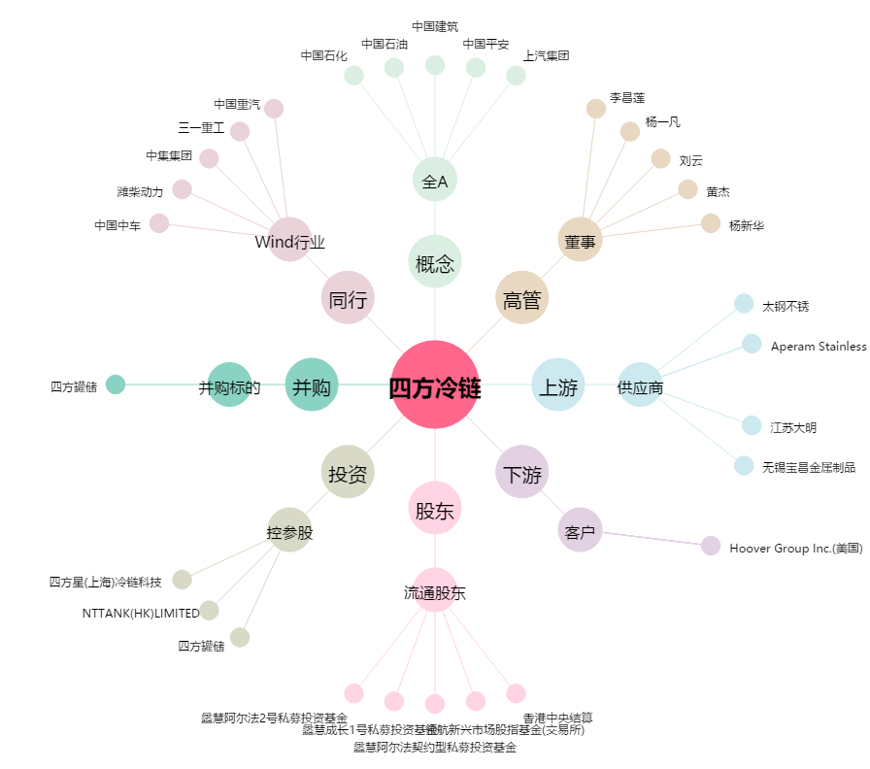
四方冷链[603339.SH] - 关系概览图

